Simulation Phishing
Mois | Cumul du nombre de collaborateurs piégés par la simulation | Cumul du nombre d'emails simulés ouverts | Cumul du nombre de collaborateurs ayant rapporté la simulation | Cumul du nombre d'emails simulés non traités | Axe secondaire : Cumul du nombre d'emails d'hameçonnage véritables | Cumul du nombre d'emails simulés au total | % piégés | % piégés potentiels
Jan-21 | 43 | 172 | 290 | 934 | 58 | 1439 | 2.9881862404 | 11.952744962
Feb-21 | 52 | 219 | 337 | 1140 | 155 | 1748 | 2.9748283753 | 12.528604119
Mar-21 | 55 | 253 | 347 | 1253 | 255 | 1908 | 2.8825995807 | 13.259958071
Apr-21 | 55 | 257 | 347 | 1273 | 415 | 1932 | 2.8467908903 | 13.302277433
May-21 | 55 | 257 | 347 | 1273 | 415 | 1932 | 2.8467908903 | 13.302277433
Jun-21 | 55 | 257 | 347 | 1273 | 415 | 1932 | 2.8467908903 | 13.302277433
Jul-21 | 55 | 257 | 347 | 1273 | 415 | 1932 | 2.8467908903 | 13.302277433
Aug-21 | 55 | 257 | 347 | 1273 | 415 | 1932 | 2.8467908903 | 13.302277433
Sep-21 | 55 | 257 | 347 | 1273 | 415 | 1932 | 2.8467908903 | 13.302277433
Oct-21 | 486 | 723 | 409 | 457 | 415 | 2075 | 23.421686747 | 34.843373494
Nov-21 | 491 | 728 | 412 | 444 | 415 | 2075 | 23.662650602 | 35.084337349
Dec-21 | 491 | 728 | 412 | 444 | 415 | 2075 | 23.662650602 | 35.084337349
Jan-22 | 491 | 728 | 412 | 444 | 415 | 2075 | 23.662650602 | 35.084337349

 | Cumul du nombre de collaborateurs piégés par la simulation | Cumul du nombre d'emails simulés ouverts | Cumul du nombre de collaborateurs ayant rapporté la simulation | Cumul du nombre d'emails simulés non traités
Jan-21 | 43 | 172 | 290 | 934
Feb-21 | 52 | 219 | 337 | 1140
Mar-21 | 55 | 253 | 347 | 1253
Apr-21 | 55 | 257 | 347 | 1273
May-21 | 55 | 257 | 347 | 1273
Jun-21 | 55 | 257 | 347 | 1273
Jul-21 | 55 | 257 | 347 | 1273
Aug-21 | 55 | 257 | 347 | 1273
Sep-21 | 55 | 257 | 347 | 1273
Oct-21 | 486 | 723 | 409 | 457
Nov-21 | 491 | 728 | 412 | 444
Dec-21 | 491 | 728 | 412 | 444
Jan-22 | 491 | 728 | 412 | 444

Cible 2022: 20% de collaborateurs piégés au global

Statut Formation
 | Nombre de collaborateurs ayant completé la formation | Nombre de collaborateurs n'ayant pas completé la formation
Feb-01 | 0 | 0
Mar-01 | 54 | 194 | 21.774193548
Apr-01 | 474 | 1493 | 24.097610574
May-01 | 746 | 1376 | 35.155513666
Jun-01 | 1033 | 1267 | 44.913043478
Jul-01 | 1209 | 1073 | 52.979842244
Aug-01 | 1336 | 714 | 65.170731707
Sep-01 | 1459 | 460 | 76.029181866
Oct-01 | 1527 | 399 | 79.283489097
Nov-01 | 1554 | 254 | 85.951327434
Dec-01 | 1644 | 156 | 91.333333333
Jan-02 | 1691 | 129 | 92.912087912

Cible 2022: >90% de collaborateurs formés

Exposition de la donnée
 | Nombres de collaborateurs April avec leurs identifiants exposés aux pirates
Jan-21 | 36
Feb-21 | 231
Mar-21 | 53
Apr-21 | 16
May-21 | 17
Jun-21 | 6
Jul-21 | 5
Aug-21 | 10
Sep-21 | 5
Oct-21 | 28
Nov-21 | 0
Dec-21 | 9
Jan-22 | 1

Cible 2022: tendance stable sur un nombre faible (+-50), voire tendance négative

répartition
 |  | 0-20 | 20-40 | 40-60 | 60-80 | 80-100
Mai | Répartition des collaborateurs à risque | 0 | 663 | 1496 | 299 | 0
 |  | 0 | 26.973148902 | 60.862489829 | 12.164361269 | 0

score
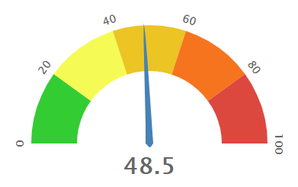

Mars

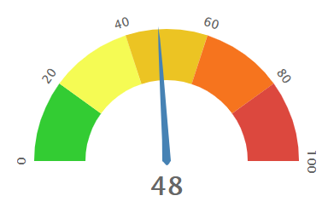
Avril

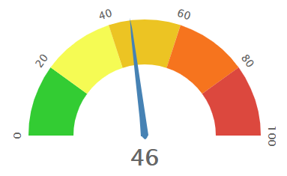
Mai

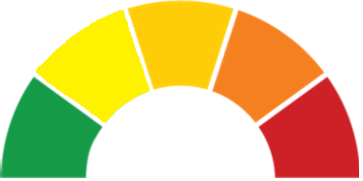
Juin

